Hoja1
2024-01-18

LA PAZ 28 - HAEDO 4460-2005
BUENOS AIRES luquearti@gmail.com
____________________________________________________________________________________
"Bisagras t/ 1842"
"HIERRO PULIDO"

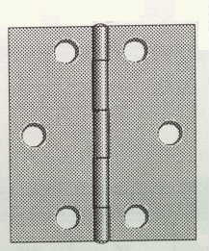

COD. | DESCRIPCION | PRECIO
B-180 | Bisagra 1842 25mm. HºPulido | $ 214.54
B-181 | Bisagra 1842 32mm. HºPulido | $ 237.68
B-182 | Bisagra 1842 38mm. HºPulido | $ 274.92

Envase: CAJA X 48 U.
COD. | DESCRIPCION | PRECIO
B-183 | Bisagra 1842 51mm. HºPulido | $ 293.36
B-184 | Bisagra 1842 63mm. HºPulido | $ 441.09

Envase: CAJA X 24 U.

